Total
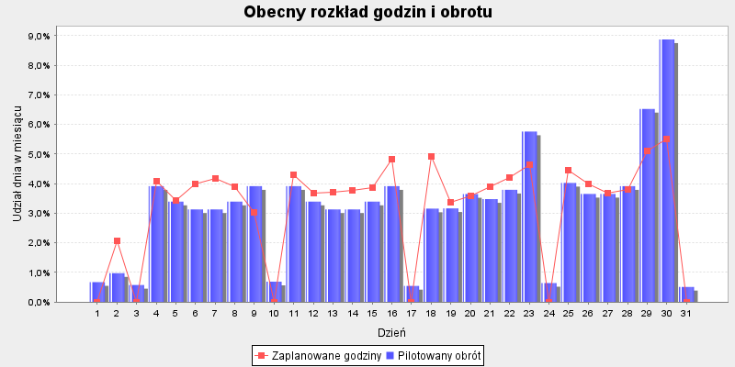
 |  |  |  |  | Godziny proporcjonalnie | Godziny aby zrealizować | Różnica godzin do
Dzień | Pilotaż obrotu | Udział dnia w TO | Zaplanowane godziny | Udział w godzinach | wg dziennego obrotu | Cel produktywności: 9999.0 | celu produktywności

2020-05-01 | 25,782 zł | 0.67% | . | 0.00% | . | . | .
2020-05-02 | 37,363 zł | 0.97% | 107 | 2.07% | 52.2 | 3.9 | -103.1
2020-05-03 | 22,131 zł | 0.58% | . | 0.00% | . | . | .
2020-05-04 | 150,000 zł | 3.91% | 210.9 | 4.08% | 209.7 | 15.5 | -195.4
2020-05-05 | 130,000 zł | 3.39% | 177.5 | 3.43% | 181.7 | 13.5 | -164
2020-05-06 | 120,000 zł | 3.13% | 206 | 3.98% | 167.8 | 12.4 | -193.6
2020-05-07 | 120,000 zł | 3.13% | 215.4 | 4.17% | 167.8 | 12.4 | -203
2020-05-08 | 130,000 zł | 3.39% | 201.2 | 3.89% | 181.7 | 13.5 | -187.7
2020-05-09 | 150,000 zł | 3.91% | 156 | 3.02% | 209.7 | 15.5 | -140.5
2020-05-10 | 26,398 zł | 0.69% | . | 0.00% | . | . | .
2020-05-11 | 150,000 zł | 3.91% | 222.5 | 4.30% | 209.7 | 15.5 | -207
2020-05-12 | 130,000 zł | 3.39% | 190 | 3.68% | 181.7 | 13.5 | -176.5
2020-05-13 | 120,000 zł | 3.13% | 191.5 | 3.70% | 167.8 | 12.4 | -179.1
2020-05-14 | 120,000 zł | 3.13% | 195.5 | 3.78% | 167.8 | 12.4 | -183.1
2020-05-15 | 130,000 zł | 3.39% | 199.5 | 3.86% | 181.7 | 13.5 | -186
2020-05-16 | 150,000 zł | 3.91% | 250 | 4.84% | 209.7 | 15.5 | -234.5
2020-05-17 | 20,843 zł | 0.54% | . | 0.00% | . | . | .
2020-05-18 | 121,000 zł | 3.16% | 255 | 4.93% | 169.2 | 12.5 | -242.5
2020-05-19 | 121,342 zł | 3.17% | 174 | 3.37% | 169.6 | 12.6 | -161.4
2020-05-20 | 139,762 zł | 3.65% | 186 | 3.60% | 195.4 | 14.5 | -171.5
2020-05-21 | 133,237 zł | 3.48% | 201.5 | 3.90% | 186.3 | 13.8 | -187.7
2020-05-22 | 145,290 zł | 3.79% | 217 | 4.20% | 203.1 | 15.1 | -201.9
2020-05-23 | 220,705 zł | 5.76% | 239.5 | 4.63% | 308.5 | 22.9 | -216.6
2020-05-24 | 24,639 zł | 0.64% | . | 0.00% | . | . | .
2020-05-25 | 154,242 zł | 4.02% | 231 | 4.47% | 215.6 | 16 | -215
2020-05-26 | 140,000 zł | 3.65% | 207 | 4.00% | 195.7 | 14.5 | -192.5
2020-05-27 | 140,000 zł | 3.65% | 189.5 | 3.67% | 195.7 | 14.5 | -175
2020-05-28 | 150,000 zł | 3.91% | 196.6 | 3.80% | 209.7 | 15.5 | -181.1
2020-05-29 | 250,000 zł | 6.52% | 264.5 | 5.12% | 349.5 | 25.9 | -238.6
2020-05-30 | 340,000 zł | 8.87% | 285 | 5.51% | 475.3 | 35.2 | -249.8
2020-05-31 | 19,641 zł | 0.51% | . | 0.00% | . | . | .
Sumy: | 3832375 | 1 | 5170 | 1 | 5163 | 383 | -4786

BieganieOXELO
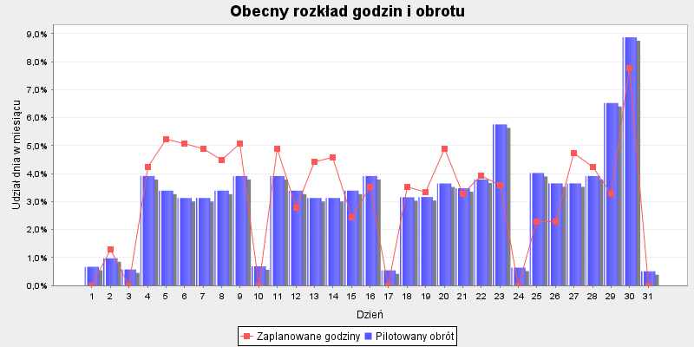
 |  |  |  |  | Godziny proporcjonalnie | Godziny aby zrealizować | Różnica godzin do
Dzień | Pilotaż obrotu | Udział dnia w TO | Zaplanowane godziny | Udział w godzinach | wg dziennego obrotu | Cel produktywności: 9999.0 | celu produktywności

2020-05-01 | 6,055 zł | 0.67% | . | 0.00% | . | . | .
2020-05-02 | 8,774 zł | 0.97% | 8 | 1.31% | 6.2 | 21 | 13
2020-05-03 | 5,197 zł | 0.58% | . | 0.00% | . | . | .
2020-05-04 | 35,226 zł | 3.91% | 26 | 4.24% | 24.8 | 33.5 | 7.5
2020-05-05 | 30,529 zł | 3.39% | 32 | 5.22% | 21.5 | 26 | -6
2020-05-06 | 28,181 zł | 3.13% | 31 | 5.06% | 19.9 | 31.8 | 0.8
2020-05-07 | 28,181 zł | 3.13% | 30 | 4.90% | 19.9 | 32.5 | 2.5
2020-05-08 | 30,529 zł | 3.39% | 27.5 | 4.49% | 21.5 | 29.4 | 1.9
2020-05-09 | 35,226 zł | 3.91% | 31 | 5.06% | 24.8 | 27.2 | -3.8
2020-05-10 | 6,199 zł | 0.69% | . | 0.00% | . | . | .
2020-05-11 | 35,226 zł | 3.91% | 30 | 4.90% | 24.8 | 31.8 | 1.8
2020-05-12 | 30,529 zł | 3.39% | 17 | 2.78% | 21.5 | 26.3 | 9.3
2020-05-13 | 28,181 zł | 3.13% | 27 | 4.41% | 19.9 | 31 | 4
2020-05-14 | 28,181 zł | 3.13% | 28 | 4.57% | 19.9 | 26.6 | -1.4
2020-05-15 | 30,529 zł | 3.39% | 15 | 2.45% | 21.5 | 30.6 | 15.6
2020-05-16 | 35,226 zł | 3.91% | 21.5 | 3.51% | 24.8 | 42.5 | 21
2020-05-17 | 4,895 zł | 0.54% | . | 0.00% | . | . | .
2020-05-18 | 28,416 zł | 3.16% | 21.5 | 3.51% | 20 | 40 | 18.5
2020-05-19 | 28,496 zł | 3.17% | 20.5 | 3.35% | 20.1 | 22.2 | 1.7
2020-05-20 | 32,822 zł | 3.65% | 30 | 4.90% | 23.1 | 29.3 | -0.7
2020-05-21 | 31,290 zł | 3.48% | 20 | 3.27% | 22.1 | 30.4 | 10.4
2020-05-22 | 34,120 zł | 3.79% | 24 | 3.92% | 24.1 | 35.2 | 11.2
2020-05-23 | 51,831 zł | 5.76% | 22 | 3.59% | 36.6 | 42.9 | 20.9
2020-05-24 | 5,786 zł | 0.64% | . | 0.00% | . | . | .
2020-05-25 | 36,222 zł | 4.02% | 14 | 2.29% | 25.5 | 35.6 | 21.6
2020-05-26 | 32,878 zł | 3.65% | 14 | 2.29% | 23.2 | 28.9 | 14.9
2020-05-27 | 32,878 zł | 3.65% | 29 | 4.73% | 23.2 | 29.9 | 0.9
2020-05-28 | 35,226 zł | 3.91% | 26 | 4.24% | 24.8 | 30.7 | 4.7
2020-05-29 | 58,710 zł | 6.52% | 20 | 3.27% | 41.4 | 42.2 | 22.2
2020-05-30 | 79,846 zł | 8.87% | 47.5 | 7.76% | 56.3 | 52.7 | 5.2
2020-05-31 | 4,613 zł | 0.51% | . | 0.00% | . | . | .
Sumy: | 900000 | 1 | 613 | 1 | 612 | 810 | 198
 |  |  |  |  |  | godziny wg udziału w TO sklepu

Turystyka
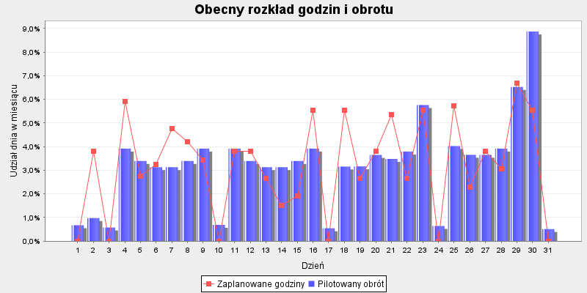
 |  |  |  |  | Godziny proporcjonalnie | Godziny aby zrealizować | Różnica godzin do
Dzień | Pilotaż obrotu | Udział dnia w TO | Zaplanowane godziny | Udział w godzinach | wg dziennego obrotu | Cel produktywności: 9999.0 | celu produktywności

2020-05-01 | 4,373 zł | 0.67% | . | 0.00% | . | . | .
2020-05-02 | 6,337 zł | 0.97% | 20 | 3.81% | 5.3 | 15.2 | -4.8
2020-05-03 | 3,754 zł | 0.58% | . | 0.00% | . | . | .
2020-05-04 | 25,441 zł | 3.91% | 31 | 5.91% | 21.3 | 24.2 | -6.8
2020-05-05 | 22,049 zł | 3.39% | 14.5 | 2.76% | 18.4 | 18.8 | 4.3
2020-05-06 | 20,353 zł | 3.13% | 17 | 3.24% | 17 | 23 | 6
2020-05-07 | 20,353 zł | 3.13% | 25 | 4.77% | 17 | 23.4 | -1.6
2020-05-08 | 22,049 zł | 3.39% | 22 | 4.19% | 18.4 | 21.3 | -0.7
2020-05-09 | 25,441 zł | 3.91% | 18 | 3.43% | 21.3 | 19.6 | 1.6
2020-05-10 | 4,477 zł | 0.69% | . | 0.00% | . | . | .
2020-05-11 | 25,441 zł | 3.91% | 20 | 3.81% | 21.3 | 23 | 3
2020-05-12 | 22,049 zł | 3.39% | 20 | 3.81% | 18.4 | 19 | -1
2020-05-13 | 20,353 zł | 3.13% | 14 | 2.67% | 17 | 22.4 | 8.4
2020-05-14 | 20,353 zł | 3.13% | 8 | 1.53% | 17 | 19.2 | 11.2
2020-05-15 | 22,049 zł | 3.39% | 10 | 1.91% | 18.4 | 22.1 | 12.1
2020-05-16 | 25,441 zł | 3.91% | 29 | 5.53% | 21.3 | 30.7 | 1.7
2020-05-17 | 3,535 zł | 0.54% | . | 0.00% | . | . | .
2020-05-18 | 20,523 zł | 3.16% | 29 | 5.53% | 17.2 | 28.9 | -0.1
2020-05-19 | 20,581 zł | 3.17% | 14 | 2.67% | 17.2 | 16 | 2
2020-05-20 | 23,705 zł | 3.65% | 20 | 3.81% | 19.8 | 21.1 | 1.1
2020-05-21 | 22,598 zł | 3.48% | 28 | 5.34% | 18.9 | 22 | -6
2020-05-22 | 24,642 zł | 3.79% | 14 | 2.67% | 20.6 | 25.4 | 11.4
2020-05-23 | 37,433 zł | 5.76% | 29 | 5.53% | 31.3 | 31 | 2
2020-05-24 | 4,179 zł | 0.64% | . | 0.00% | . | . | .
2020-05-25 | 26,161 zł | 4.02% | 30 | 5.72% | 21.9 | 25.7 | -4.3
2020-05-26 | 23,745 zł | 3.65% | 12 | 2.29% | 19.9 | 20.8 | 8.8
2020-05-27 | 23,745 zł | 3.65% | 20 | 3.81% | 19.9 | 21.6 | 1.6
2020-05-28 | 25,441 zł | 3.91% | 16 | 3.05% | 21.3 | 22.1 | 6.1
2020-05-29 | 42,402 zł | 6.52% | 35 | 6.67% | 35.5 | 30.5 | -4.5
2020-05-30 | 57,667 zł | 8.87% | 29 | 5.53% | 48.2 | 38.1 | 9.1
2020-05-31 | 3,331 zł | 0.51% | . | 0.00% | . | . | .
Sumy: | 650000 | 1 | 525 | 1 | 524 | 585 | 61
 |  |  |  |  |  | godziny wg udziału w TO sklepu

Woda
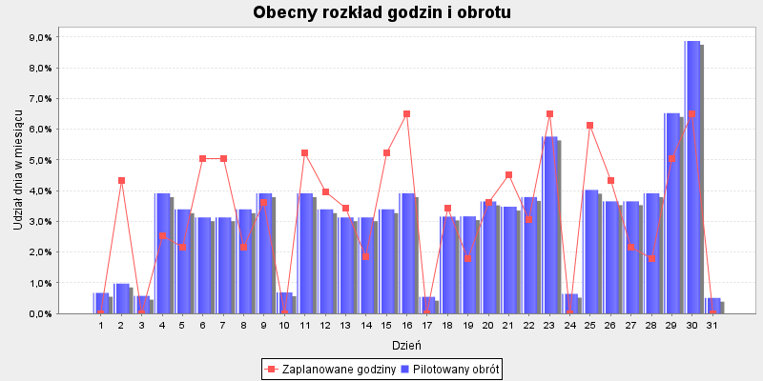
 |  |  |  |  | Godziny proporcjonalnie | Godziny aby zrealizować | Różnica godzin do
Dzień | Pilotaż obrotu | Udział dnia w TO | Zaplanowane godziny | Udział w godzinach | wg dziennego obrotu | Cel produktywności: 9999.0 | celu produktywności

2020-05-01 | 2,355 zł | 0.67% | . | 0.00% | . | . | .
2020-05-02 | 3,412 zł | 0.97% | 24 | 4.33% | 5.6 | 8.2 | -15.8
2020-05-03 | 2,021 zł | 0.58% | . | 0.00% | . | . | .
2020-05-04 | 13,699 zł | 3.91% | 14 | 2.53% | 22.5 | 13 | -1
2020-05-05 | 11,873 zł | 3.39% | 12 | 2.17% | 19.5 | 10.1 | -1.9
2020-05-06 | 10,959 zł | 3.13% | 28 | 5.05% | 18 | 12.4 | -15.6
2020-05-07 | 10,959 zł | 3.13% | 28 | 5.05% | 18 | 12.6 | -15.4
2020-05-08 | 11,873 zł | 3.39% | 12 | 2.17% | 19.5 | 11.5 | -0.5
2020-05-09 | 13,699 zł | 3.91% | 20 | 3.61% | 22.5 | 10.6 | -9.4
2020-05-10 | 2,411 zł | 0.69% | . | 0.00% | . | . | .
2020-05-11 | 13,699 zł | 3.91% | 29 | 5.23% | 22.5 | 12.4 | -16.6
2020-05-12 | 11,873 zł | 3.39% | 22 | 3.97% | 19.5 | 10.2 | -11.8
2020-05-13 | 10,959 zł | 3.13% | 19 | 3.43% | 18 | 12 | -7
2020-05-14 | 10,959 zł | 3.13% | 10.2 | 1.84% | 18 | 10.4 | 0.2
2020-05-15 | 11,873 zł | 3.39% | 29 | 5.23% | 19.5 | 11.9 | -17.1
2020-05-16 | 13,699 zł | 3.91% | 36 | 6.50% | 22.5 | 16.5 | -19.5
2020-05-17 | 1,904 zł | 0.54% | . | 0.00% | . | . | .
2020-05-18 | 11,051 zł | 3.16% | 19 | 3.43% | 18.1 | 15.6 | -3.4
2020-05-19 | 11,082 zł | 3.17% | 10 | 1.80% | 18.2 | 8.6 | -1.4
2020-05-20 | 12,764 zł | 3.65% | 20 | 3.61% | 20.9 | 11.4 | -8.6
2020-05-21 | 12,168 zł | 3.48% | 25 | 4.51% | 20 | 11.8 | -13.2
2020-05-22 | 13,269 zł | 3.79% | 17 | 3.07% | 21.8 | 13.7 | -3.3
2020-05-23 | 20,156 zł | 5.76% | 36 | 6.50% | 33.1 | 16.7 | -19.3
2020-05-24 | 2,250 zł | 0.64% | . | 0.00% | . | . | .
2020-05-25 | 14,086 zł | 4.02% | 34 | 6.14% | 23.1 | 13.9 | -20.1
2020-05-26 | 12,786 zł | 3.65% | 24 | 4.33% | 21 | 11.2 | -12.8
2020-05-27 | 12,786 zł | 3.65% | 12 | 2.17% | 21 | 11.6 | -0.4
2020-05-28 | 13,699 zł | 3.91% | 10 | 1.80% | 22.5 | 11.9 | 1.9
2020-05-29 | 22,832 zł | 6.52% | 28 | 5.05% | 37.5 | 16.4 | -11.6
2020-05-30 | 31,051 zł | 8.87% | 36 | 6.50% | 51 | 20.5 | -15.5
2020-05-31 | 1,794 zł | 0.51% | . | 0.00% | . | . | .
Sumy: | 350000 | 1 | 554 | 1 | 553 | 315 | -239
 |  |  |  |  |  | godziny wg udziału w TO sklepu

Tetris-GryRakiety
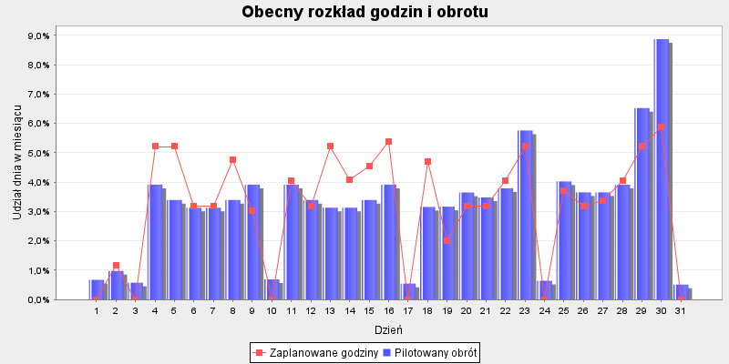
 |  |  |  |  | Godziny proporcjonalnie | Godziny aby zrealizować | Różnica godzin do
Dzień | Pilotaż obrotu | Udział dnia w TO | Zaplanowane godziny | Udział w godzinach | wg dziennego obrotu | Cel produktywności: 9999.0 | celu produktywności

2020-05-01 | 3,303 zł | 0.67% | . | 0.00% | . | . | .
2020-05-02 | 4,787 zł | 0.97% | 7 | 1.18% | 6 | 11.5 | 4.5
2020-05-03 | 2,835 zł | 0.58% | . | 0.00% | . | . | .
2020-05-04 | 19,216 zł | 3.91% | 31 | 5.21% | 24.1 | 18.3 | -12.7
2020-05-05 | 16,654 zł | 3.39% | 31 | 5.21% | 20.9 | 14.2 | -16.8
2020-05-06 | 15,373 zł | 3.13% | 19 | 3.20% | 19.3 | 17.4 | -1.6
2020-05-07 | 15,373 zł | 3.13% | 19 | 3.20% | 19.3 | 17.7 | -1.3
2020-05-08 | 16,654 zł | 3.39% | 28.3 | 4.76% | 20.9 | 16.1 | -12.2
2020-05-09 | 19,216 zł | 3.91% | 18 | 3.03% | 24.1 | 14.8 | -3.2
2020-05-10 | 3,382 zł | 0.69% | . | 0.00% | . | . | .
2020-05-11 | 19,216 zł | 3.91% | 24 | 4.04% | 24.1 | 17.4 | -6.6
2020-05-12 | 16,654 zł | 3.39% | 19 | 3.20% | 20.9 | 14.4 | -4.6
2020-05-13 | 15,373 zł | 3.13% | 31 | 5.21% | 19.3 | 16.9 | -14.1
2020-05-14 | 15,373 zł | 3.13% | 24.3 | 4.09% | 19.3 | 14.5 | -9.8
2020-05-15 | 16,654 zł | 3.39% | 27 | 4.54% | 20.9 | 16.7 | -10.3
2020-05-16 | 19,216 zł | 3.91% | 32 | 5.38% | 24.1 | 23.2 | -8.8
2020-05-17 | 2,670 zł | 0.54% | . | 0.00% | . | . | .
2020-05-18 | 15,501 zł | 3.16% | 28 | 4.71% | 19.5 | 21.8 | -6.2
2020-05-19 | 15,545 zł | 3.17% | 12 | 2.02% | 19.5 | 12.1 | 0.1
2020-05-20 | 17,905 zł | 3.65% | 19 | 3.20% | 22.5 | 16 | -3
2020-05-21 | 17,069 zł | 3.48% | 19 | 3.20% | 21.4 | 16.6 | -2.4
2020-05-22 | 18,613 zł | 3.79% | 24 | 4.04% | 23.4 | 19.2 | -4.8
2020-05-23 | 28,274 zł | 5.76% | 31 | 5.21% | 35.5 | 23.4 | -7.6
2020-05-24 | 3,156 zł | 0.64% | . | 0.00% | . | . | .
2020-05-25 | 19,760 zł | 4.02% | 22 | 3.70% | 24.8 | 19.4 | -2.6
2020-05-26 | 17,935 zł | 3.65% | 19 | 3.20% | 22.5 | 15.7 | -3.3
2020-05-27 | 17,935 zł | 3.65% | 20 | 3.36% | 22.5 | 16.3 | -3.7
2020-05-28 | 19,216 zł | 3.91% | 24 | 4.04% | 24.1 | 16.7 | -7.3
2020-05-29 | 32,027 zł | 6.52% | 31 | 5.21% | 40.2 | 23 | -8
2020-05-30 | 43,557 zł | 8.87% | 35 | 5.89% | 54.7 | 28.8 | -6.2
2020-05-31 | 2,516 zł | 0.51% | . | 0.00% | . | . | .
Sumy: | 490963 | 1 | 595 | 1 | 594 | 442 | -153
 |  |  |  |  |  | godziny wg udziału w TO sklepu

Fitness

 |  |  |  |  | Godziny proporcjonalnie | Godziny aby zrealizować | Różnica godzin do
Dzień | Pilotaż obrotu | Udział dnia w TO | Zaplanowane godziny | Udział w godzinach | wg dziennego obrotu | Cel produktywności: 9999.0 | celu produktywności

2020-05-01 | 4,036 zł | 0.67% | . | 0.00% | . | . | .
2020-05-02 | 5,850 zł | 0.97% | 8 | 1.42% | 5.7 | 14 | 6
2020-05-03 | 3,465 zł | 0.58% | . | 0.00% | . | . | .
2020-05-04 | 23,484 zł | 3.91% | 27 | 4.79% | 22.9 | 22.3 | -4.7
2020-05-05 | 20,353 zł | 3.39% | 20 | 3.55% | 19.8 | 17.3 | -2.7
2020-05-06 | 18,787 zł | 3.13% | 24 | 4.26% | 18.3 | 21.2 | -2.8
2020-05-07 | 18,787 zł | 3.13% | 20 | 3.55% | 18.3 | 21.6 | 1.6
2020-05-08 | 20,353 zł | 3.39% | 22 | 3.90% | 19.8 | 19.6 | -2.4
2020-05-09 | 23,484 zł | 3.91% | 18 | 3.19% | 22.9 | 18.1 | 0.1
2020-05-10 | 4,133 zł | 0.69% | . | 0.00% | . | . | .
2020-05-11 | 23,484 zł | 3.91% | 22 | 3.90% | 22.9 | 21.2 | -0.8
2020-05-12 | 20,353 zł | 3.39% | 20 | 3.55% | 19.8 | 17.5 | -2.5
2020-05-13 | 18,787 zł | 3.13% | 25 | 4.43% | 18.3 | 20.7 | -4.3
2020-05-14 | 18,787 zł | 3.13% | 15 | 2.66% | 18.3 | 17.8 | 2.8
2020-05-15 | 20,353 zł | 3.39% | 16 | 2.84% | 19.8 | 20.4 | 4.4
2020-05-16 | 23,484 zł | 3.91% | 35 | 6.21% | 22.9 | 28.4 | -6.6
2020-05-17 | 3,263 zł | 0.54% | . | 0.00% | . | . | .
2020-05-18 | 18,944 zł | 3.16% | 34 | 6.03% | 18.5 | 26.7 | -7.3
2020-05-19 | 18,997 zł | 3.17% | 14 | 2.48% | 18.5 | 14.8 | 0.8
2020-05-20 | 21,881 zł | 3.65% | 14 | 2.48% | 21.3 | 19.5 | 5.5
2020-05-21 | 20,860 zł | 3.48% | 20 | 3.55% | 20.3 | 20.3 | 0.3
2020-05-22 | 22,747 zł | 3.79% | 31 | 5.50% | 22.2 | 23.5 | -7.5
2020-05-23 | 34,554 zł | 5.76% | 35 | 6.21% | 33.7 | 28.6 | -6.4
2020-05-24 | 3,858 zł | 0.64% | . | 0.00% | . | . | .
2020-05-25 | 24,148 zł | 4.02% | 29 | 5.14% | 23.5 | 23.8 | -5.2
2020-05-26 | 21,919 zł | 3.65% | 25 | 4.43% | 21.4 | 19.2 | -5.8
2020-05-27 | 21,919 zł | 3.65% | 22 | 3.90% | 21.4 | 19.9 | -2.1
2020-05-28 | 23,484 zł | 3.91% | 14 | 2.48% | 22.9 | 20.4 | 6.4
2020-05-29 | 39,140 zł | 6.52% | 20 | 3.55% | 38.1 | 28.1 | 8.1
2020-05-30 | 53,231 zł | 8.87% | 34 | 6.03% | 51.9 | 35.1 | 1.1
2020-05-31 | 3,075 zł | 0.51% | . | 0.00% | . | . | .
Sumy: | 600000 | 1 | 564 | 1 | 563 | 540 | -24
 |  |  |  |  |  | godziny wg udziału w TO sklepu

Rowery
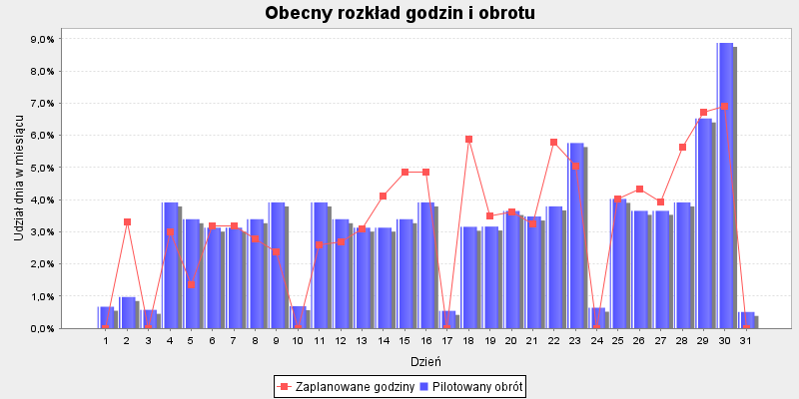
 |  |  |  |  | Godziny proporcjonalnie | Godziny aby zrealizować | Różnica godzin do
Dzień | Pilotaż obrotu | Udział dnia w TO | Zaplanowane godziny | Udział w godzinach | wg dziennego obrotu | Cel produktywności: 9999.0 | celu produktywności

2020-05-01 | 8,409 zł | 0.67% | . | 0.00% | . | . | .
2020-05-02 | 12,187 zł | 0.97% | 32 | 3.30% | 9.8 | 29.2 | -2.8
2020-05-03 | 7,218 zł | 0.58% | . | 0.00% | . | . | .
2020-05-04 | 48,925 zł | 3.91% | 29 | 2.99% | 39.3 | 46.6 | 17.6
2020-05-05 | 42,402 zł | 3.39% | 13 | 1.34% | 34.1 | 36.1 | 23.1
2020-05-06 | 39,140 zł | 3.13% | 31 | 3.20% | 31.4 | 44.2 | 13.2
2020-05-07 | 39,140 zł | 3.13% | 31 | 3.20% | 31.4 | 45.1 | 14.1
2020-05-08 | 42,402 zł | 3.39% | 27 | 2.79% | 34.1 | 40.9 | 13.9
2020-05-09 | 48,925 zł | 3.91% | 23 | 2.37% | 39.3 | 37.7 | 14.7
2020-05-10 | 8,610 zł | 0.69% | . | 0.00% | . | . | .
2020-05-11 | 48,925 zł | 3.91% | 25 | 2.58% | 39.3 | 44.2 | 19.2
2020-05-12 | 42,402 zł | 3.39% | 26 | 2.68% | 34.1 | 36.5 | 10.5
2020-05-13 | 39,140 zł | 3.13% | 30 | 3.10% | 31.4 | 43 | 13
2020-05-14 | 39,140 zł | 3.13% | 40 | 4.13% | 31.4 | 37 | -3
2020-05-15 | 42,402 zł | 3.39% | 47 | 4.85% | 34.1 | 42.4 | -4.6
2020-05-16 | 48,925 zł | 3.91% | 47 | 4.85% | 39.3 | 59.1 | 12.1
2020-05-17 | 6,798 zł | 0.54% | . | 0.00% | . | . | .
2020-05-18 | 39,466 zł | 3.16% | 57 | 5.88% | 31.7 | 55.5 | -1.5
2020-05-19 | 39,578 zł | 3.17% | 34 | 3.51% | 31.8 | 30.8 | -3.2
2020-05-20 | 45,586 zł | 3.65% | 35 | 3.61% | 36.6 | 40.7 | 5.7
2020-05-21 | 43,458 zł | 3.48% | 31.5 | 3.25% | 34.9 | 42.3 | 10.8
2020-05-22 | 47,389 zł | 3.79% | 56 | 5.78% | 38.1 | 48.9 | -7.1
2020-05-23 | 71,987 zł | 5.76% | 49 | 5.06% | 57.8 | 59.5 | 10.5
2020-05-24 | 8,036 zł | 0.64% | . | 0.00% | . | . | .
2020-05-25 | 50,309 zł | 4.02% | 39 | 4.02% | 40.4 | 49.5 | 10.5
2020-05-26 | 45,664 zł | 3.65% | 42 | 4.33% | 36.7 | 40.1 | -1.9
2020-05-27 | 45,664 zł | 3.65% | 38 | 3.92% | 36.7 | 41.5 | 3.5
2020-05-28 | 48,925 zł | 3.91% | 54.5 | 5.62% | 39.3 | 42.6 | -11.9
2020-05-29 | 81,542 zł | 6.52% | 65 | 6.71% | 65.5 | 58.6 | -6.4
2020-05-30 | 110,897 zł | 8.87% | 67 | 6.91% | 89.1 | 73.2 | 6.2
2020-05-31 | 6,406 zł | 0.51% | . | 0.00% | . | . | .
Sumy: | 1250000 | 1 | 969 | 1 | 968 | 1125 | 156
 |  |  |  |  |  | godziny wg udziału w TO sklepu

